表1
洛宁山水文苑2号楼2单元3楼西户装修工程清单
序号 | 工程项目名称 | 工程内容 | 单位 | 工程量 g | 其中：各子项构成（元） |  |  |  |  | 增值税专用发票税金 f=(a+b+c+d+e)*费率 | 含税综合单价h=a+b+c+d+e+f | 含税合价(元)=g*h | 备注 | 品牌
 |  |  |  |  | 人工费 a | 主材费 b | 主材消耗量c | 机械、辅材及其他d | 管理费及利润 e=(a+b+c+d)*费率
 |  |  |  |  |  |  |  |  | 5% | 3%
一 | 客厅、玄关及走廊、餐厅
1 | 瓷砖地面 | 1、9mm厚800*800地砖(同色美缝剂美缝) 2、50~70mm厚DS砂浆(或1:2.5水泥砂浆)找平层 3、满足施工规范及设计图纸要求； 4、部位：地面 5、其他未尽事宜:依据图纸、规范并结合实际情况，完成此项工作内容的所有工序、所有内容 | m2 | 37.86 | 30.00 | 45.00 | 0.90 | 10.00 | 4.30 | 2.71 | 92.90 | 3517.23 |  | 莱斯曼、安基陶瓷
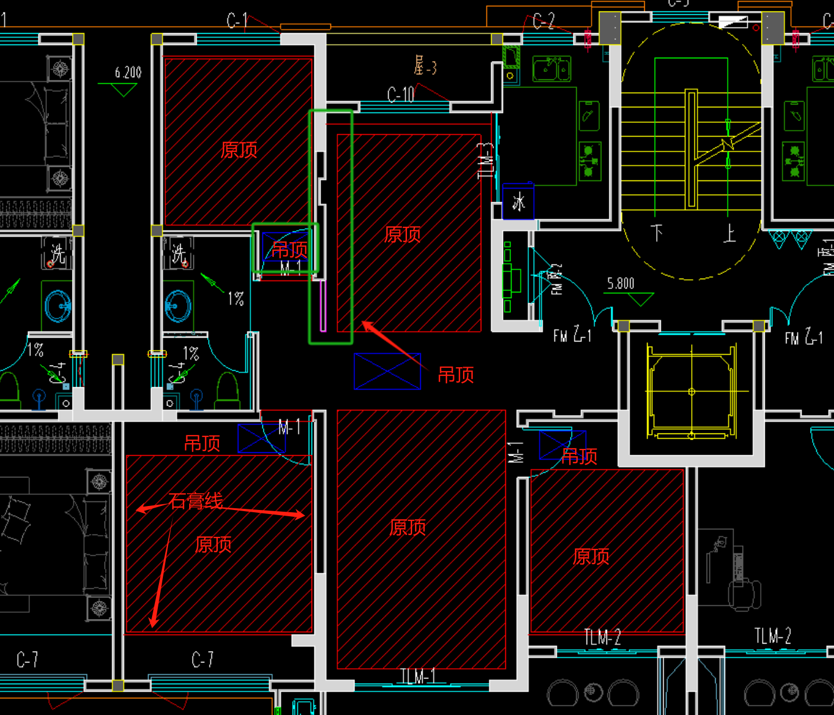
2 | 踢脚线 | 1、4~5公分高竹木纤维踢脚线 2、含基层、卡件、胶等 3、其他未尽事宜:依据图纸、规范并结合实际情况，完成此项工作内容的所有工序、所有内容 | m | 21.35 | 5.00 | 8.00 | 0.16 | 0.20 | 0.67 | 0.42 | 14.45 | 308.48
3 | 中央空调边顶 | 1、装饰做法：白色乳胶漆（颜色可换） 2、封闭底漆涂料一道，满刮耐水腻子两遍 3、面层种类：9.5mm厚纸面石膏板 4、基层做法：18厚防火阻燃板 5、龙骨种类：阻燃方木 6、含开灯孔、检修口等 7、工程量为水平投影面积 8、具体做法详见图纸设计 9、成活价(含与之相关的其他一切费用) | m2 | 0.73 | 45.00 | 40.00 | 4.00 | 0.50 | 4.48 | 2.82 | 96.79 | 70.66 |  | 石膏板：泰山 乳胶漆：立邦
4 | 吊平顶 | 1、装饰做法：白色乳胶漆（颜色可换） 2、封闭底漆涂料一道，满刮耐水腻子两遍 3、面层种类：9.5mm厚纸面石膏板 4、基层做法：18厚防火阻燃板 5、龙骨种类：阻燃方木 6、含开灯孔、检修口等 7、工程量为水平投影面积 8、具体做法详见图纸设计 9、成活价(含与之相关的其他一切费用) | m2 | 9.95 | 45.00 | 40.00 | 4.00 | 0.50 | 4.48 | 2.82 | 96.79 | 963.10 |  | 石膏板：泰山 乳胶漆：立邦
5 | 双层板线 | 1、天棚双层板线（双眼皮） 2、含龙骨、基层做法、乳胶漆面层、开灯孔等 | m | 19.84 | 15.00 | 8.00 | 0.20 | 0.30 | 1.18 | 0.74 | 25.42 | 504.24 |  | 泰山
6 | 乳胶漆顶面 | 1、白色乳胶漆面层两道（颜色可换） 2、封闭底漆涂料一道 3、满刮耐水腻子两遍（局部不平处粉刷石膏找平层） 4、刷涂界面剂一道 5、原有结构顶板 6、部位：室内原顶 7、其他未尽事宜:依据图纸、规范并结合实际情况，完成此项工作内容的所有工序、所有内容 | m2 | 27.04 | 15.00 | 8.00 | 0.80 | 0.30 | 1.21 | 0.76 | 26.06 | 704.77 |  | 乳胶漆：立邦 腻子：阿力克
7 | 壁布墙面 | 1、贴壁布面层 2、环保壁纸基膜二道，刷糯米胶 3、满刮腻子二道,砂纸磨平 4、墙面满涂墙固 5、其他未尽事宜:依据图纸、规范并结合实际情况，完成此项工作内容的所有工序、所有内容 | m2 | 69.24 | 8.00 | 25.00 | 0.25 | 0.10 | 1.67 | 1.05 | 36.07 | 2497.35 | 面积按实际面积，扣除门窗洞口 | 米兰、美佳
8 | 窗台板 | 1、结合层厚度、砂浆配合比:1:3水泥砂浆结合层，具体厚度依据图纸及实际现场情况综合考虑； 2、面层材料：人造石，达到设计要求完成面； 3、勾缝材料、酸洗、打蜡要求:含嵌缝剂，六面防护，抛光，防污，防碱等一切处理 ； 4、其他未尽事宜:依据图纸、规范并结合实际情况，完成此项工作内容的所有工序、所有内容。 5、宽度约10cm，含下挂石材，两边共超出窗户宽度5公分，具体安现场实际尺寸调整 6、其他未尽事宜:依据图纸、规范并结合实际情况，完成此项工作内容的所有工序、所有内容 | m | 1.65 | 10.00 | 93.00 | 0.47 | 0.50 | 5.20 | 3.27 | 112.44 | 185.52
9 | 主灯 | 1、主灯吸顶灯 2、含辅材、安装等费用 3、未详尽处满足图纸设计、相关规范要求 | 个 | 3.00 | 0.00 | 70.00 | 0.00 | 0.00 | 3.50 | 2.21 | 75.71 | 227.12 |  | 子弹头
10 | 筒灯 | 1、开孔尺寸75的，瓦数9-12W，色温4000K。 2、含开孔费用。 3、未详尽处满足图纸设计、相关规范要求 | 个 | 15.00 | 0.00 | 25.00 | 0.00 | 0.00 | 1.25 | 0.79 | 27.04 | 405.56 |  | 雷士
11 | 入户门套 | 1、复合免漆板 2、含基层处理等 3、宽度约为25cm | m | 5.90 | 5.00 | 70.00 | 0.70 | 8.00 | 4.19 | 2.64 | 90.52 | 534.08
二 | 书房
12 | 木地板 | 1、面层种类：15mm厚复合木地板，含“L”型金属条 2、铝膜防潮垫 3、10~20mm厚水泥自流平 4、1:3水泥砂浆找平层 5、50~60mm砂浆回填 6、具体做法详见图纸设计 7、成活价(含美缝及与之相关的其他一切费用) | m2 | 10.24 | 8.00 | 95.00 | 0.95 | 5.00 | 5.45 | 3.43 | 117.83 | 1206.57 |  | 好太太
13 | 踢脚线 | 1、4~5公分高竹木纤维踢脚线 2、含基层、卡件、胶等 3、其他未尽事宜:依据图纸、规范并结合实际情况，完成此项工作内容的所有工序、所有内容 | m | 10.90 | 5.00 | 8.00 | 0.16 | 0.20 | 0.67 | 0.42 | 14.45 | 157.49
14 | 中央空调边顶 | 1、装饰做法：白色乳胶漆（颜色可换） 2、封闭底漆涂料一道，满刮耐水腻子两遍 3、面层种类：9.5mm厚纸面石膏板 4、基层做法：18厚防火阻燃板 5、龙骨种类：阻燃方木 6、含开灯孔、检修口等 7、工程量为水平投影面积 8、具体做法详见图纸设计 9、成活价(含与之相关的其他一切费用) | m2 | 1.28 | 45.00 | 40.00 | 4.00 | 0.50 | 4.48 | 2.82 | 96.79 | 123.90 |  | 石膏板：泰山 乳胶漆：立邦
15 | 双层板线 | 1、天棚双层板线（双眼皮） 2、含龙骨、基层做法、乳胶漆面层、开灯孔等 | m | 9.15 | 15.00 | 8.00 | 0.20 | 0.30 | 1.18 | 0.74 | 25.42 | 232.55 |  | 泰山
16 | 壁布墙面 | 1、贴壁布面层 2、环保壁纸基膜二道，刷糯米胶 3、满刮腻子二道,砂纸磨平 4、墙面满涂墙固 5、其他未尽事宜:依据图纸、规范并结合实际情况，完成此项工作内容的所有工序、所有内容 | m2 | 31.87 | 8.00 | 25.00 | 0.25 | 0.10 | 1.67 | 1.05 | 36.07 | 1149.49 | 面积按实际面积，扣除门窗洞口 | 米兰、美佳
17 | 乳胶漆顶面 | 1、白色乳胶漆面层两道（颜色可换） 2、封闭底漆涂料一道 3、满刮耐水腻子两遍（局部不平处粉刷石膏找平层） 4、刷涂界面剂一道 5、原有结构顶板 7、部位：室内原顶 8、其他未尽事宜:依据图纸、规范并结合实际情况，完成此项工作内容的所有工序、所有内容 | m2 | 8.96 | 15.00 | 8.00 | 0.80 | 0.30 | 1.21 | 0.76 | 26.06 | 233.53 |  | 乳胶漆：立邦 腻子：阿力克
18 | 主灯 | 1、主灯吸顶灯 2、含辅材、安装等费用 3、未详尽处满足图纸设计、相关规范要求 | 个 | 1.00 | 0.00 | 70.00 | 0.00 | 0.00 | 3.50 | 2.21 | 75.71 | 75.71 |  | 子弹头、雷士
19 | 木门 | 1、规格：实木复合免漆门、平板无造型 2、含门套线 | 樘 | 1.00 | 100.00 | 550.00 | 0.00 | 5.00 | 32.75 | 20.63 | 708.38 | 708.38
三 | 阳台
20 | 瓷砖地面 | 1、9mm厚800*800地砖(同色美缝剂美缝) 2、50~70mm厚DS砂浆(或1:2.5水泥砂浆)找平层 3、满足施工规范及设计图纸要求； 4、部位：地面 5、其他未尽事宜:依据图纸、规范并结合实际情况，完成此项工作内容的所有工序、所有内容 | m2 | 12.24 | 30.00 | 45.00 | 0.90 | 10.00 | 4.30 | 2.71 | 92.90 | 1137.11 |  | 莱斯曼、安基陶瓷
21 | 踢脚线 | 1、4~5公分高竹木纤维踢脚线 2、含基层/龙骨/卡件/胶等 3、其他未尽事宜:依据图纸、规范并结合实际情况，完成此项工作内容的所有工序、所有内容 | m | 1.64 | 5.00 | 8.00 | 0.16 | 0.20 | 0.67 | 0.42 | 14.45 | 23.70
22 | 乳胶漆墙面 | 1、白色乳胶漆面层两道（颜色可换） 2、封闭底漆涂料一道 3、满刮耐水腻子两遍（局部不平处粉刷石膏找平层） 4、刷涂界面剂一道 5、其他未尽事宜:依据图纸、规范并结合实际情况，完成此项工作内容的所有工序、所有内容 | m2 | 10.53 | 15.00 | 8.00 | 0.80 | 0.30 | 1.21 | 0.76 | 26.06 | 274.51 | 面积按实际面积，扣除门窗洞口 | 乳胶漆：立邦 腻子：阿力克
23 | 乳胶漆顶面 | 1、白色乳胶漆面层两道（颜色可换） 2、封闭底漆涂料一道 3、满刮耐水腻子两遍（局部不平处粉刷石膏找平层） 4、刷涂界面剂一道 5、原有结构顶板 7、部位：室内原顶 8、其他未尽事宜:依据图纸、规范并结合实际情况，完成此项工作内容的所有工序、所有内容 | m2 | 12.24 | 15.00 | 8.00 | 0.80 | 0.30 | 1.21 | 0.76 | 26.06 | 319.03 |  | 乳胶漆：立邦 腻子：阿力克
24 | 主灯 | 1、主灯吸顶灯 2、含辅材、安装等费用 3、未详尽处满足图纸设计、相关规范要求 | 个 | 1.00 | 0.00 | 70.00 | 0.00 | 0.00 | 3.50 | 2.21 | 75.71 | 75.71 |  | 子弹头、雷士
25 | 防水 | 1、20mm厚水泥砂浆找平层 2、1.5mmJS-II聚合物防水层刷2遍 3、部位：卫生间 4、其他：未尽事宜参见施工图说明及相关规范图集 | m2 | 17.43 | 8.00 | 25.00 | 0.25 | 0.10 | 1.67 | 1.05 | 36.07 | 628.67 | 含上翻300mm | 东方雨虹
四 | 厨房
26 | 瓷砖地面 | 1、9mm厚800*800地砖(同色美缝剂美缝) 2、50~70mm厚DS砂浆(或1:2.5水泥砂浆)找平层 3、满足施工规范及设计图纸要求； 4、部位：地面 5、其他未尽事宜:依据图纸、规范并结合实际情况，完成此项工作内容的所有工序、所有内容 | m2 | 5.89 | 30.00 | 45.00 | 0.90 | 10.00 | 4.30 | 2.71 | 92.90 | 547.19 |  | 莱斯曼、安基陶瓷
27 | 瓷砖墙面 | 1、墙砖400*800瓷砖(同色美缝剂美缝) 2、5-10厚水泥膏结合层或瓷砖胶(留2mm缝,美缝处理)； 3、排水管理包管处理、 4、其他未尽事宜:依据图纸、规范并结合实际情况，完成此项工作内容的所有工序、所有内容。 | m2 | 24.32 | 35.00 | 45.00 | 0.90 | 10.00 | 4.55 | 2.86 | 98.31 | 2390.86 | 面积按实际面积，扣除门窗洞口 | 莱斯曼、安基陶瓷
28 | 集成吊顶 | 1、300x300铝扣板(铝板与墙面交接处采用L型收边龙骨固定)，厚度采用0.8mm，含300*600平板灯 2、下层暗架镀锌天花龙骨(@=300mm) 3、上层暗架镀锌天花龙骨@≤1200mm 4、φ6钢筋吊杆,中距横向≤1200纵向≤1200,吊杆上部与顶板固定件连接 5、原有结构顶板 6、其他未尽事宜:依据图纸、规范并结合实际情况，完成此项工作内容的所有工序、所有内容 | m2 | 5.89 | 40.00 | 90.00 | 0.90 | 0.50 | 6.57 | 4.14 | 142.11 | 837.02
29 | 钛镁合金推拉门 | 1、钛镁合金1厚材质，单层8毫米钢化玻璃，含钛镁合金、把手、五金等,不含门套线 | m2 | 3.68 | 80.00 | 350.00 | 0.00 | 0.00 | 21.50 | 13.55 | 465.05 | 1711.37
30 | 窗台板 | 1、结合层厚度、砂浆配合比:1:3水泥砂浆结合层，具体厚度依据图纸及实际现场情况综合考虑； 2、面层材料：人造石，达到设计要求完成面； 3、勾缝材料、酸洗、打蜡要求:含嵌缝剂，六面防护，抛光，防污，防碱等一切处理 ； 4、其他未尽事宜:依据图纸、规范并结合实际情况，完成此项工作内容的所有工序、所有内容。 5、宽度约10cm，含下挂石材，两边共超出窗户宽度5公分，具体安现场实际尺寸调整 6、其他未尽事宜:依据图纸、规范并结合实际情况，完成此项工作内容的所有工序、所有内容 | m | 0.95 | 10.00 | 93.00 | 0.47 | 0.50 | 5.20 | 3.27 | 112.44 | 106.82
31 | 橱柜地柜 | 1、18厚复合颗粒板柜体、柜门，18厚单色石英石台面； 2、含柜体、面板、五金、台面、烟机水盆的开洞等所有成活工序 3、含不锈钢手工洗菜盆、水龙头、不锈钢角阀、下水管安装、所有配件安装 4、其他未尽事宜:依据图纸、规范并结合实际情况，完成此项工作内容的所有工序、所有内容 | m | 5.70 | 85.00 | 650.00 | 13.00 | 5.00 | 37.65 | 23.72 | 814.37 | 4641.91
32 | 抽油烟机、燃气灶 | 1、名称：抽油烟机、燃气灶 2、未详尽处满足图纸设计、相关规范要求 | 套 | 1.00 | 150.00 | 1500.00 | 0.00 | 0.00 | 82.50 | 51.98 | 1784.48 | 1784.48 |  | 万和
五 | 主卧
33 | 木地板 | 1、面层种类：15mm厚复合木地板，含“L”型金属条 2、铝膜防潮垫 3、10~20mm厚水泥自流平 4、1:3水泥砂浆找平层 5、50~60mm砂浆回填 6、具体做法详见图纸设计 7、成活价(含美缝及与之相关的其他一切费用) | m2 | 15.56 | 8.00 | 95.00 | 0.95 | 5.00 | 5.45 | 3.43 | 117.83 | 1833.43 |  | 好太太
34 | 踢脚线 | 1、4~5公分高竹木纤维踢脚线 2、含基层/龙骨/卡件/胶等 3、其他未尽事宜:依据图纸、规范并结合实际情况，完成此项工作内容的所有工序、所有内容 | m | 15.90 | 5.00 | 8.00 | 0.16 | 0.20 | 0.67 | 0.42 | 14.45 | 229.74
35 | 中央空调边顶 | 1、装饰做法：白色乳胶漆（颜色可换） 2、封闭底漆涂料一道，满刮耐水腻子两遍 3、面层种类：9.5mm厚纸面石膏板 4、基层做法：18厚防火阻燃板 5、龙骨种类：阻燃方木 6、含开灯孔、检修口等 7、工程量为水平投影面积 8、具体做法详见图纸设计 9、成活价(含与之相关的其他一切费用) | m2 | 2.01 | 45.00 | 40.00 | 4.00 | 0.50 | 4.48 | 2.82 | 96.79 | 194.56 |  | 石膏板：泰山 乳胶漆：立邦
36 | 双层板线 | 1、天棚双层板线（双眼皮） 2、含龙骨、基层做法、乳胶漆面层、开灯孔等 | m | 12.20 | 15.00 | 8.00 | 0.20 | 0.30 | 1.18 | 0.74 | 25.42 | 310.07 |  | 泰山
37 | 飘窗拆除,砸飘窗墙、板及回填 | 1、砸飘窗墙、板后，回填及做砼面层至室内地坪。 2、含垃圾下楼费用，垃圾堆放至甲方指定定点，外运另外收费。 | m | 3.40 | 130.00 | 25.00 | 0.25 | 25.00 | 9.01 | 5.68 | 194.94 | 662.80
38 | 壁布墙面 | 1、贴壁布面层 2、环保壁纸基膜二道，刷糯米胶 3、满刮腻子二道,砂纸磨平 4、墙面满涂墙固 5、其他未尽事宜:依据图纸、规范并结合实际情况，完成此项工作内容的所有工序、所有内容 | m2 | 41.40 | 8.00 | 25.00 | 0.25 | 0.10 | 1.67 | 1.05 | 36.07 | 1493.22 | 面积按实际面积，扣除门窗洞口 | 米兰、美佳
39 | 乳胶漆顶面 | 1、白色乳胶漆面层两道（颜色可换） 2、封闭底漆涂料一道 3、满刮耐水腻子两遍（局部不平处粉刷石膏找平层） 4、刷涂界面剂一道 5、原有结构顶板 7、部位：室内原顶 8、其他未尽事宜:依据图纸、规范并结合实际情况，完成此项工作内容的所有工序、所有内容 | m2 | 13.46 | 15.00 | 8.00 | 0.80 | 0.30 | 1.21 | 0.76 | 26.06 | 350.82 |  | 乳胶漆：立邦 腻子：阿力克
40 | 主灯 | 1、主灯吸顶灯 2、含辅材、安装等费用 3、未详尽处满足图纸设计、相关规范要求 | 个 | 1.00 | 0.00 | 70.00 | 0.00 | 0.00 | 3.50 | 2.21 | 75.71 | 75.71 |  | 子弹头、雷士
41 | 窗台板 | 1、结合层厚度、砂浆配合比:1:3水泥砂浆结合层，具体厚度依据图纸及实际现场情况综合考虑； 2、面层材料：人造石，达到设计要求完成面； 3、勾缝材料、酸洗、打蜡要求:含嵌缝剂，六面防护，抛光，防污，防碱等一切处理 ； 4、其他未尽事宜:依据图纸、规范并结合实际情况，完成此项工作内容的所有工序、所有内容。 5、宽度约10cm，含下挂石材，两边共超出窗户宽度5公分，具体安现场实际尺寸调整 6、其他未尽事宜:依据图纸、规范并结合实际情况，完成此项工作内容的所有工序、所有内容 | m | 2.15 | 10.00 | 93.00 | 0.47 | 0.50 | 5.20 | 3.27 | 112.44 | 241.74
42 | 木门 | 1、规格：实木复合免漆门、平板无造型 2、含门套线 | 樘 | 1.00 | 100.00 | 550.00 | 0.00 | 5.00 | 32.75 | 20.63 | 708.38 | 708.38
六 | 次卧
43 | 木地板 | 1、面层种类：15mm厚复合木地板，含“L”型金属条 2、铝膜防潮垫 3、10~20mm厚水泥自流平 4、1:3水泥砂浆找平层 5、50~60mm砂浆回填 6、具体做法详见图纸设计 7、成活价(含美缝及与之相关的其他一切费用) | m2 | 9.71 | 8.00 | 95.00 | 0.95 | 5.00 | 5.45 | 3.43 | 117.83 | 1144.12 |  | 好太太
44 | 踢脚线 | 1、4~5公分高竹木纤维踢脚线 2、含基层/龙骨/卡件/胶等 3、其他未尽事宜:依据图纸、规范并结合实际情况，完成此项工作内容的所有工序、所有内容 | m | 12.70 | 5.00 | 8.00 | 0.16 | 0.20 | 0.67 | 0.42 | 14.45 | 183.50
45 | 中央空调边顶 | 1、装饰做法：白色乳胶漆（颜色可换） 2、封闭底漆涂料一道，满刮耐水腻子两遍 3、面层种类：9.5mm厚纸面石膏板 4、基层做法：18厚防火阻燃板 5、龙骨种类：阻燃方木 6、含开灯孔、检修口等 7、工程量为水平投影面积 8、具体做法详见图纸设计 9、成活价(含与之相关的其他一切费用) | m2 | 0.80 | 45.00 | 40.00 | 4.00 | 0.50 | 4.48 | 2.82 | 96.79 | 77.44 |  | 石膏板：泰山 乳胶漆：立邦
...

